Sheet1
演示文稿URL :
https://zzgg-005.sandbox.us01.dx.commercecloud.salesforce.com/s/RefArch_Pionner_Tei/test-iframe.html?lang=ja_JP

BM Content Assets URL （クリックすると、対応するContent Assetsを直接見つけることができる）:
https://zzgg-005.sandbox.us01.dx.commercecloud.salesforce.com/on/demandware.store/Sites-Site/default/ViewLibraryContent_52-Start?ContentUUID=0c8747a7c2687a3f727ce6178c&csrf_token=UldUROYI-GszQ98gLbzyKsbpcAo1IV1sYgsoPN8tcZnbE8NqWZQBjAgUFLYWopUiYbhZLyStd5cqoddJfcTuu-IJ5KYyqj5EUvdknSmplfp2f74lkb0ZbqkJ-TdGU9949NaHtWq7iIk5qDG38HrK2YLWvnWinYLBGUwKck_WwhpSOA-ZQfA=

CSSによるレスポンシブiframesの設定
<style type="text/css">
.iframe-container {
overflow: hidden;
padding-top: 56.25%; /* 16:9*/
position: relative;
width: 45%;
}
.iframe-container iframe {
border: 0;
height: 100%;
left: 0;
position: absolute;
top: 0;
width: 100%;
}
</style>
<div class="iframe-container">
<iframe frameborder="0" loading="lazy" src="https://h-jp.fujifilm.com/campaign/lp/supplement/st/meta/st-5012.html" ></iframe>
</div>
①
②

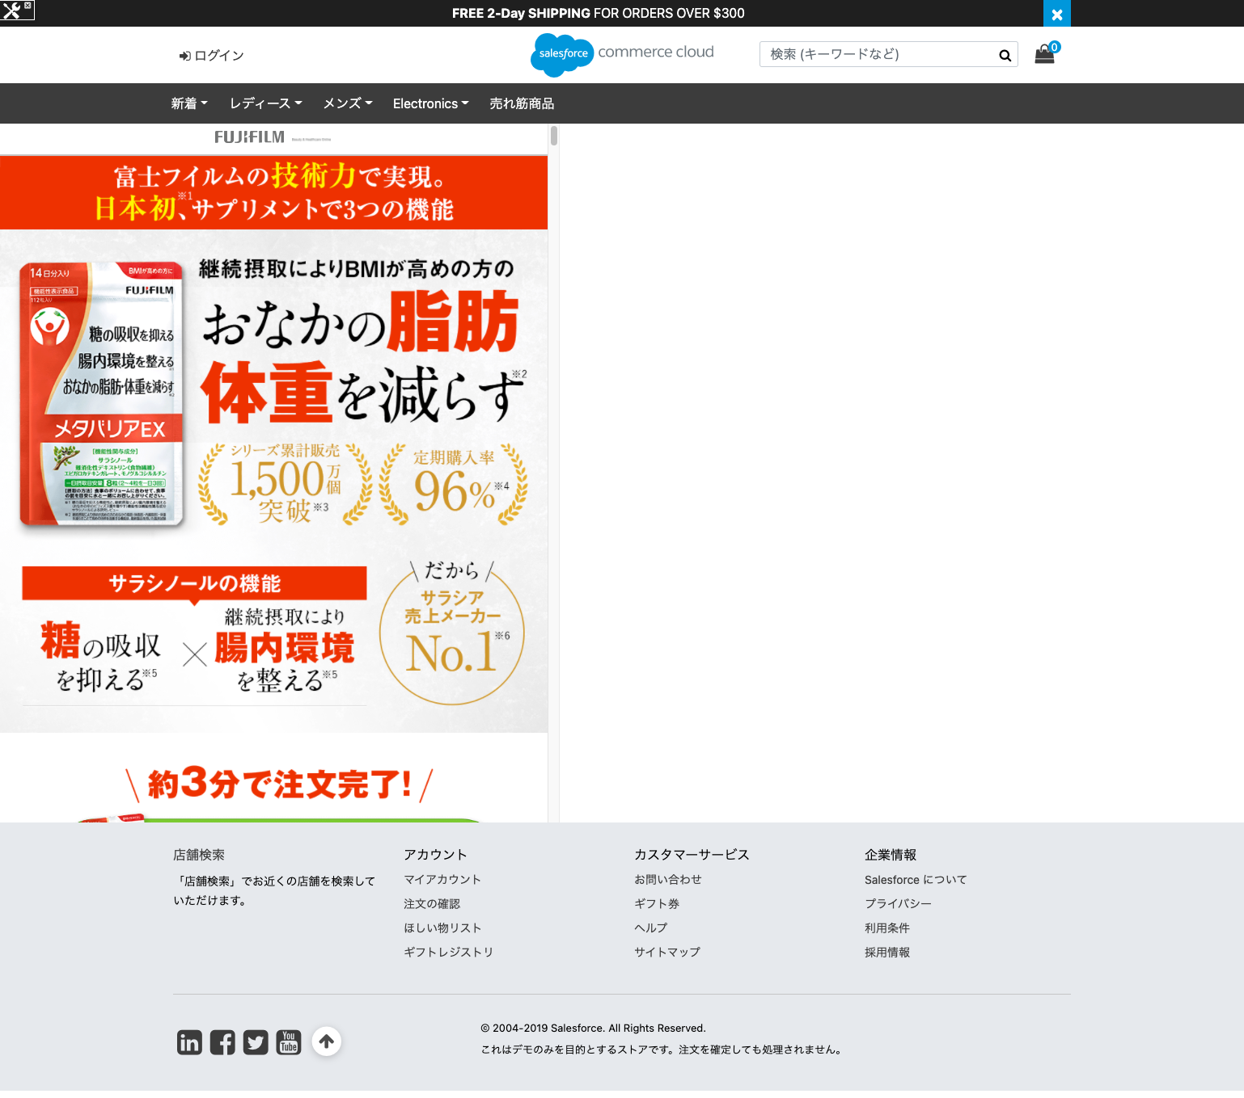
<style type="text/css">
.iframe-container {
overflow: hidden;
padding-top: 56.25%; /* 16:9*/
position: relative;
width: 45%;
}
.iframe-container iframe {
border: 0;
height: 100%;
left: 0;
position: absolute;
top: 0;
width: 100%;
}
</style>
<div class="iframe-container">
<iframe frameborder="0" loading="lazy" src="https://h-jp.fujifilm.com/campaign/lp/supplement/st/meta/st-5012.html" ></iframe>
</div>
width：パーセンテージ
height：比率に応じた自動調整
window（width / height）：16 / 9
iframeのページの比率を設定すると、この比率に応じて拡大または縮小され、対応する数式が完成する
レスポンシブコンテナを設定すると、コンテナの拡大に合わせてコンテナ内の要素が拡大し、コンテナの縮小に合わせて縮小する。
iframeのボディ。絶対配置に設定すると、iframeはコンテナ全体を埋め尽くす。
src：カスタムリンクに置き換えることが可能
画面の総幅に対するコンテナの幅の割合をカスタマイズすることができる
コードの説明
①CSSスタイルセクション

②HTMLスタイルセクション

